Sheet1
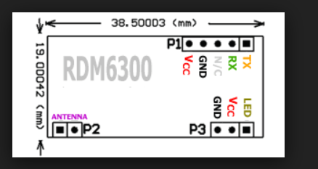
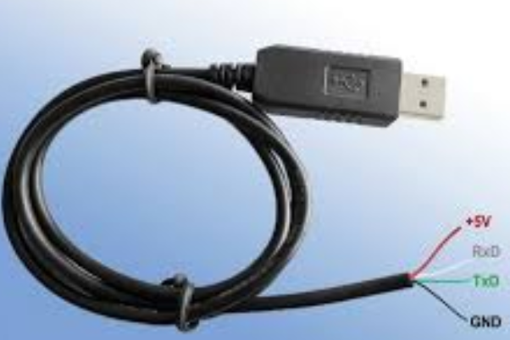

线序定义红+5V, 黑GND, 白RXD,绿TXD

